Blad1
“Mensen met Autisme liggen ons nu eenmaal nauw aan het Hart …”

Beste lid en sympathisant van Auticura,

Dit jaar organiseren we onze 26ste |  |  |  | Kaas & Wijnavond
In zaal Het Wilgenhof, Moeshofstraat 136-138, Merksem
Op zaterdag 7 maart 2020
Vanaf 18.00 uur

Onze prijs blijft heel democratisch, 22 EUR voor een volwassene en 11 EUR voor een kind.
Inbegrepen zijn: een Aperitief, het Kaas - en Vleesbuffet à volonté en een Dessert !
Hierbij een aantal foto’s van het buffet van de vorige editie.
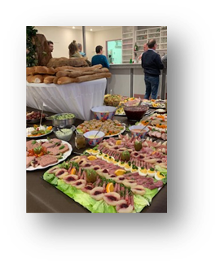
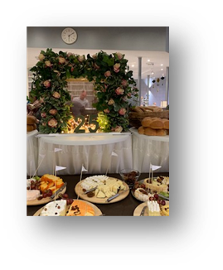
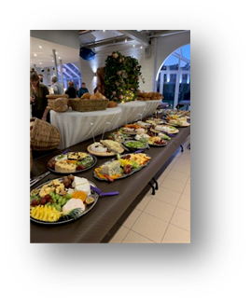

Hieronder vind u alle verdere info; prijzen, inschrijvingsstrook en hoe in te schrijven.

Aan tafel houden we het graag gezellig. Dat lukt meestal best met de mensen waarmee u het liefst
samen zit. Graag vernemen wij dan ook van u bij welke groep of met welke mensen u samen
wil tafelen. In de mate van het mogelijke proberen wij hiermee rekening te houden bij de
tafelschikking.

Alvast bedankt voor uw steun want zoals u weet,
 | Al onze opbrengsten komen ten goede aan mensen met autisme, want …
 | … zij liggen ons nu eenmaal nauw aan het hart !!

 |  |  |  |  |  |  | Werkgroep fondsen
 |  |  |  |  |  |  | Auticura.

VZW Auticura
Identificatienr. 6088/94
M.z. Eenamelaan9 – 2150 Borsbeek

Hoe inschrijven?
Vul onderstaande gegevens in, in de inschrijvingsstrook. Enkel grijze velden invullen aub.
Het juiste totaal bedrag te betalen wordt automatisch weergegeven
Sla dit formulier op op uw PC.
Klik op de knop Bestellen op onze webpagina. Vul de gevraagde gegevens in en voeg dit
ingevulde document als bijlage toe.
Vul het totaal te betalen bedrag in en klik dan verder op "Bestelling plaatsen".
Voer uw online betaling verder uit.
Vergeet zeker uw e-mail adres niet te vermelden.
Moest er toch nog iets fout lopen met de online inchrijvingen, dan kunnen we u toch nog
contacteren.

INSCHRIJVINGSSTROOK |  |  |  |  | KAAS- EN WIJNAVOND 2020

Naam:

Adres:

Tel.nr.:

E-mail:

Graag aan tafel samen met:

Aantal volwassenen:
Kaas |  |  | x 22 EUR | = | 0 | EUR
Koude schotel |  |  | x 22 EUR | = | 0 | EUR

Aantal kinderen:
Kaas |  |  | x 11 EUR | = | 0 | EUR
Koude schotel |  |  | x 11 EUR | = | 0 | EUR

Totaal te betalen: |  | 0 | EUR

